申込み_一般
送付先 |  |  | 申請書① JSCTR認定 がん臨床研究専門職認定更新申請書
E-mail ：info@j-sctr.org

 | 基本情報

 | 認定番号

 | 氏 名 | 漢字

 |  | フリガナ

 |  | ローマ字 |  |  |  |  |  |  |  |  |  | ◀ 半角で入力して下さい。 例 Taro Nihon

 | 生年月日 |  | 西暦 |  |  |  |  | 年 |  | 月 | 日

 | 性 別 |  |  |  |  |  | ◀ ドロップダウンリストから選択してください。

 | 連絡先情報

 | 郵送先 |  |  |  |  |  | ◀ ドロップダウンリストから選択してください。

 | 所属機関名
 |  |  | ▲ 大学名、会社名等を 正式名称で入力してください。例 ： 一般社団法人 日本臨床試験学会

 | 現在の職務領域 |  |  |  |  |  |  |  | ◀ ドロップダウンリストから選択してください。

 | 所属部署 |  |  |  |  |  |  |  |  |  |  |  | ◀ 学部名、部署名等を入力してください

 | 送付先住所 |  | 〒 |  |  | - |  |  |  | ▼ 住所はビル名も必ず記入してください。

 | 電話番号 |  |  |  | - |  |  |  | -

 | メールアドレス

 | 会員番号

 | 所属機関（業種） |  |  | ▼ ドロップダウンリストから選択してください。

 | 認定更新ポイント がん領域（40ポイント以上

 | 認定更新ポイント 臨床試験等（20ポイント以上）

 | 認定更新ポイント 合計（60ポイント以上）
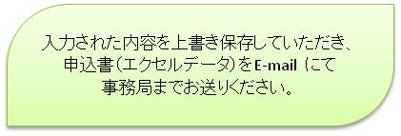

 | 事務局使用欄 |  | 受付年月日 |  |  |  |  |  |  |  |  | 申込み番号

※ 取得させていただいた個人情報について、①本法人の会員管理に限り利用させていただきます。 ②情報の漏洩、滅失がないよう安全管理措置を講じます。③第三者への提供は一切いたしません。

